特性场景分析
应用场景名 |  | 通过最大带宽和保证带宽，对企业实施带宽管理
场景编号 |  | QoS.Bandwidth.cir&pir
场景描述 | 主场景 | 带宽管理的基本使用场景如图1所示。在企业日常办公环境中，Email、ERP等流量可以认为是关键业务流量；而P2P、在线视频等流量可以认为是非关键业务流量。管理员经常面临企业的有限带宽长时间被非关键业务流量占据，而关键业务的流量却无法得到保证，导致正常业务受到影响，引起投诉。 FW提供的整体最大带宽限制和整体带宽保证功能，可以有效限制企业非关键业务流量占用的带宽，而且可以针对关键业务的流量进行保证，确保可以在流量高峰时段正常转发。同时，通过最大连接数限制，也可以在P2P流量控制过程中起到辅助作用。
 | 扩展场景
测试组网 | 主TOPO | 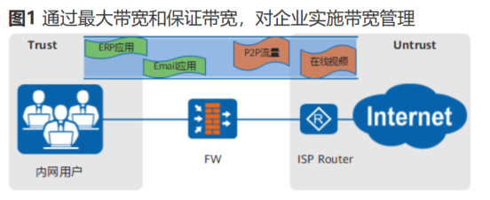
 | 扩展TOPO
用户关注点 | 开局部署 | 1、预先配置带宽（接口和通道）和带宽策略，首次安全后带宽策略和带宽限制能够生效
 | 扩容 | 1、增加接口和通道的带宽，包括速率和总额 2、增加通道的数量和在新的接口上启用带宽管理功能 3、增加带宽策略的数量 4、增加带宽策略的类型（包括五元组和应用）
 | 维护 | 1、查看带宽管理监控数据包括：各通道的速率，流量，连接数，连接速率显示，转发的报文数，丢包数量 2、查看带宽管理日志(限额日志、操作日志）
 | 可靠性和性能 | 1、反复修改、增删和查询带宽（接口和通道）和带宽策略，后观察带宽限制和连接数量限制是否生效 2、开启带宽管理后对转发性能的影响符合预期值 3、带宽限制和连接的限制的精度符合预期值
 | 易用性 | 1、配置失败时的错误码返回信息 2、监控数据和日志信息的易读性
用户使用习惯 | 配置顺序 | 1、配置接口带宽->配置通道->配置带宽策略 2、配置通道->配置带宽策略->配置接口带宽
 | 正常操作 | 1、修改和删除未引用（包括未被引用过的和取消引用的）的带宽通道 2、修改被带宽策略引用的对象
 | 错误（异常）操作 | 1、不允许修改和删除被引用的带宽通道 2、不允许删除被带宽策略引用的对象

应用场景名 |  | 通过每IP/每用户最大带宽，对内网的每IP地址或每用户实施带宽管理
场景编号 |  | QoS.Bandwidth.per_private_Ip
场景描述 | 主场景 | 如图所示，企业内网员工通过源NAT方式访问互联网，同时企业内网服务器使用NAT Server方式对外提供访问服务。由于企业出口带宽有限，而少数用户却占用了大多数的带宽资源，对外提供服务的某些内网服务器也占用了较大的带宽，这些问题都严重影响了企业正常运作。 FW提供的带宽管理功能，在源NAT或者服务器映射（NAT Server）场景下，可以配置每个员工能够使用的最大带宽资源或者每服务器对外可提供的最大带宽资源，从而实现细粒度的带宽管控。
 | 扩展场景
测试组网 | 主TOPO | 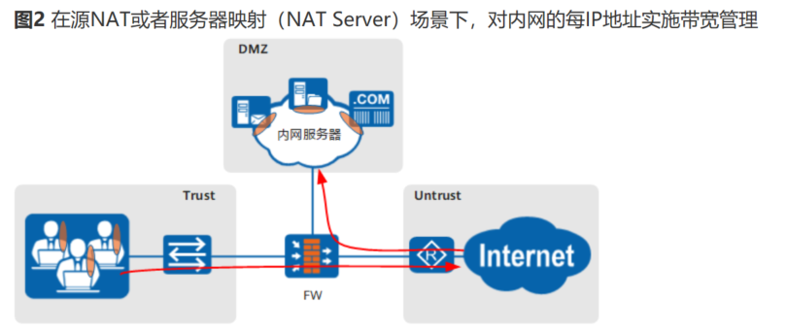
 | 扩展TOPO
用户关注点 | 开局部署 | 同上
 | 扩容 | 1、内网用户IP数量增加后带宽管理能够正确生效
 | 维护 | 同上
 | 可靠性和性能 | 1、增删修改Nat策略后带宽限制和连接限制能够正确按照配置进行工作
 | 易用性 | 同上
用户使用习惯 | 配置顺序 | 1、现在配置Nat再配置带宽管理 2、先在配置带宽管理再配置Nat
 | 正常操作 | 同上
 | 错误（异常）操作 | 同上

应用场景名 |  | 通过公网IP地址匹配，对源NAT映射后或服务器映射前的公网IP地址实施带宽管理
场景编号 |  | QoS.Bandwidth.per_Public_Ip(不支持)
场景描述 | 主场景 | 如图3所示，企业内网员工通过源NAT方式访问互联网，同时企业内网服务器使用NAT Server方式对外提供访问服务。由于企业出口带宽有限，管理员只想对某些公网IP地址的带宽进行限制，不关注内网每个员工或服务器的带宽占用。 FW提供的带宽管理功能，在源NAT或者服务器映射（NAT Server）场景下，可以对源NAT转换后或NAT Server转换前的公网IP地址进行带宽限制，实现对带宽资源的整体管控。
 | 扩展场景1
测试组网 | 主TOPO | 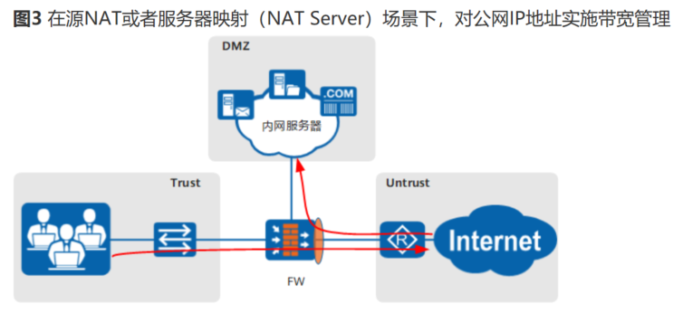
 | 扩展TOPO
用户关注点 | 开局部署 | 同上
 | 扩容 | 1、公网用户IP数量增加后带宽管理能够正确生效
 | 维护 | 同上
 | 可靠性和性能 | 1、增删修改Nat策略后带宽限制和连接限制能够正确按照配置进行工作
 | 易用性 | 同上
用户使用习惯 | 配置顺序 | 1、现在配置Nat再配置带宽管理 2、先在配置带宽管理再配置Nat
 | 正常操作 | 同上
 | 错误（异常）操作 | 同上

应用场景名 |  | 通过多级父子策略，对部门及部门下指定员工和业务实施带宽管理
场景编号 |  | QoS.policy.father_son（不支持）
场景描述 | 主场景 | 如图所示，企业下划分部门A和部门B，部门A下划分销售员工和研发员工。为了实现对现有带宽资源进行多层次的管控，不仅对部门A和部门B进行带宽限制，还要分别对部门A下的销售员工和研发员工进行带宽限制。与此同时，为了确保部门A销售员工的业务能够正常开展，还要保证邮件、ERP等关键应用流量能够在流量高峰期正常转发。 FW提供的带宽管理功能，可以通过多级父子策略来实现对部门及部门下指定员工和业务实施带宽管理。
 | 扩展场景1
测试组网 | 主TOPO | 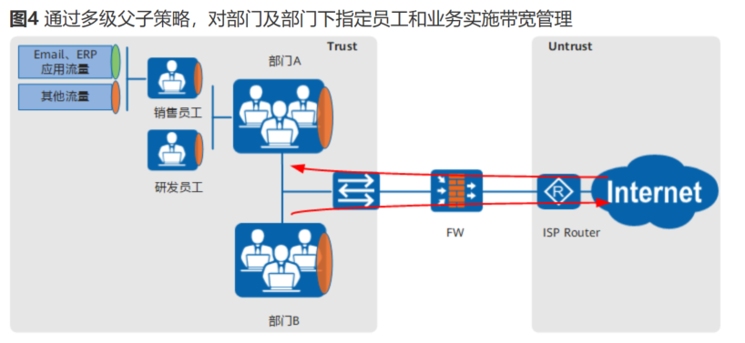
 | 扩展TOPO
用户关注点 | 开局部署 | 同上
 | 扩容 | 同上
 | 维护 | 同上
 | 可靠性和性能 | 同上
 | 易用性 | 同上
用户使用习惯 | 配置顺序 | 1、建立父策略后再建立子策略
 | 正常操作 | 同上
 | 错误（异常）操作 | 1、已经建立的策略不能再配置父策略 2、被引用的父策略不能删除和修改

应用场景名 |  | 通过共享带宽通道，对同一对象实施多维度带宽管理
场景编号 |  | QoS.channel.share
场景描述 | 主场景 | 如图5所示，企业下划分部门A和部门B。现需要对部门A和部门B分别进行带宽管控。同时，由于该企业的P2P应用带宽较大，还需要对部门A和部门B共用的P2P应用带宽之和进行限制。 FW提供的带宽管理功能，管理员可以通过配置共享型的带宽通道，既能让各个部门拥有独立的带宽策略，又能跨部门对P2P流量进行带宽限制，实现多维度的带宽管理。
 | 扩展场景1
测试组网 | 主TOPO | 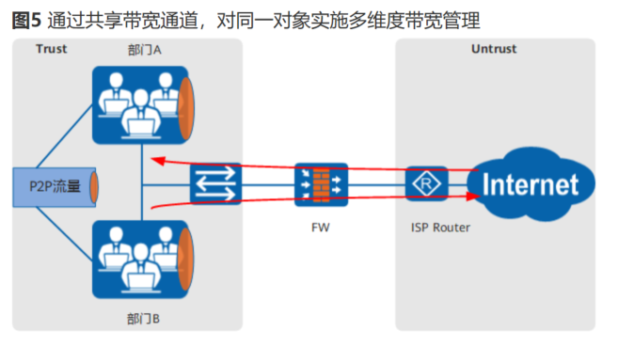
 | 扩展TOPO
用户关注点 | 开局部署 | 同上
 | 扩容 | 共享带宽的流(用户、五元组、应用等)增加后带宽管理仍然能够正确工作
 | 维护 | 同上
 | 可靠性和性能 | 同上
 | 易用性 | 同上
用户使用习惯 | 配置顺序 | 同上
 | 正常操作 | 同上
 | 错误（异常）操作 | 同上

应用场景名 |  | 通过动态均分方式，为每个用户平均分配带宽资源（不支持）
场景编号 |  | QoS.
场景描述 | 主场景 | 如图6所示，企业某部门的在线用户数不固定且浮动较大，为了避免有限的带宽资源被某些员工独占，管理员需要根据实际的在线用户数动态平均分配带宽资源，确保带宽使用的公平性。 FW提供的带宽管理功能，管理员可以为所有员工配置整体最大带宽，再根据在线IP数或者用户数动态计算每用户可获得的最大带宽资源。
 | 扩展场景1
测试组网 | 主TOPO | 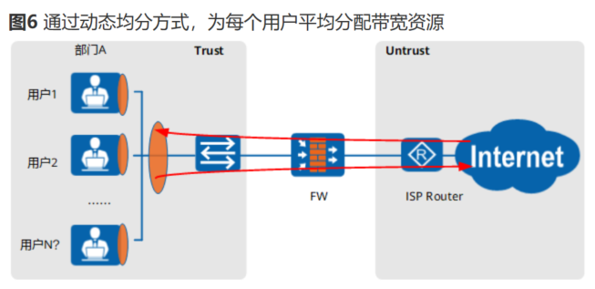
 | 扩展TOPO
用户关注点 | 开局部署 | 同上
 | 扩容 | 用户数量增加后均分带宽仍然能够正确工作
 | 维护 | 同上
 | 可靠性和性能 | 同上
 | 易用性 | 同上
用户使用习惯 | 配置顺序 | 同上
 | 正常操作 | 同上
 | 错误（异常）操作 | 同上

应用场景名 |  | 通过接口带宽，对GRE隧道两端的Tunnel接口流量实施带宽管理
场景编号 |  | QoS.
场景描述 | 主场景 | 如图7所示，网络1与网络2使用GRE建立隧道。通过接口带宽，可以对GRE隧道两端的Tunnel接口流量实施带宽管理。这种配置方式可以对GRE封装后在公网传输的流量总和进行带宽管控。关于GRE和Tunnel接口的配置，请参见GRE和接口，对Tunnel口的带宽管控，可以通过以下两种方式实现： •在“网络 > 接口”下，可以配置Tunnel接口的入方向带宽和出方向带宽。 •在带宽策略的入接口/出接口匹配条件中引用Tunnel接口，详细配置请参见配置带宽策略。
 | 扩展场景1
测试组网 | 主TOPO | 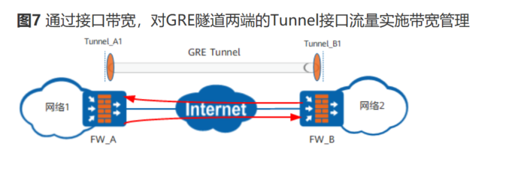
 | 扩展TOPO
用户关注点 | 开局部署 | 同上
 | 扩容 | 同上
 | 维护 | 同上
 | 可靠性和性能 | 同上
 | 易用性 | 同上
用户使用习惯 | 配置顺序 | 同上
 | 正常操作 | 同上
 | 错误（异常）操作 | 1、被带宽策略引用后进行tunnel口删除

应用场景名 |  | 配额控制策略的应用场景
场景编号 |  | QoS.
场景描述 | 主场景 | 如图1所示，FW作为企业的出口网关，部署在网络边界处。对于企业管理者来说，通常会面临如下问题： •由于P2P下载、在线视频等应用的存在，使得少数员工占用了企业几乎全部的带宽资源，导致关键业务无法开展。 •对于某些通过流量与ISP结算费用的企业来说，P2P下载、在线视频这些应用，采用传统限制带宽的方式，已经无法应对长时间挂机下载、缓冲等逃避方案。 •员工利用互联网，长时间进行一些娱乐活动，严重影响了工作效率。 针对上述问题，FW提供了配额控制策略功能，可以从上网流量、上网时长两个维度，对员工的上网活动进行合理分配和监控。
 | 扩展场景1
测试组网 | 主TOPO | 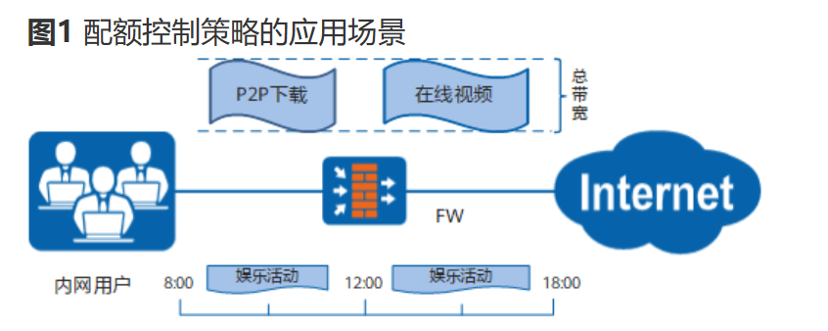
 | 扩展TOPO
用户关注点 | 开局部署 | 同上
 | 扩容 | 1、增加配额或者增加时长
 | 维护 | 同上
 | 可靠性和性能 | 同上
 | 易用性 | 同上
用户使用习惯 | 配置顺序 | 同上
 | 正常操作 | 同上
 | 错误（异常）操作 | 同上

